Hoja1
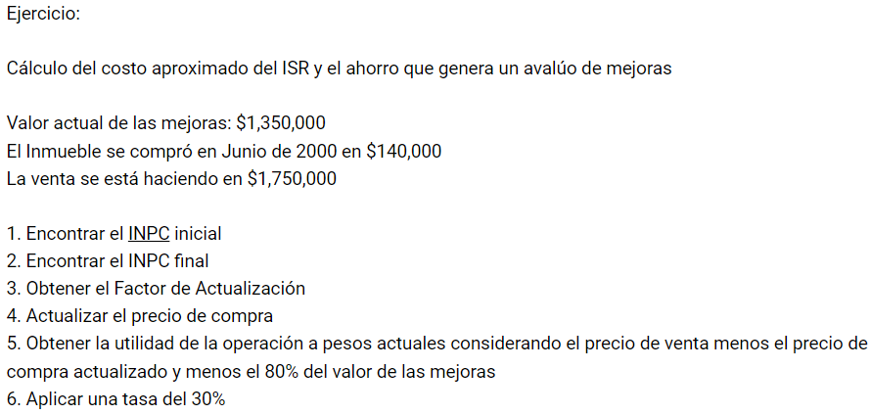
VALOR REFERIDO
 | INPC Inicial | INPC final | Factor de actualización
Se compro EN Junio del 2000, Siempre se toma un mes antes (en este caso mayo) | 46.011379 | 136.08 | 2.9575292668

Precio en el 2000 de la vivienda | $140,000.00
El precio actualizado de la vivienda | $414,054.10
Mejoras al 80% precio sólo de mejoras | $1,080,000.00
SUMATORIA VIVIENDA ACTUAL Y MEJORAS | $1,494,054.10

Precio de venta | $1,750,000.00

Utilidad | $255,945.90
30% que se tiene que pagar ISR | $76,783.77

LAS MEJORAS DEBEN DE SER HECHAS ENTRE LA COMPRA Y EL DÍA DE HOY

